지역내총생산(GRDP)(e-나라지표)
『지역내총생산(GRDP)』

※그래프

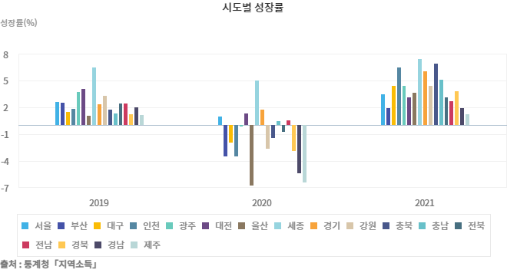

※통계표
통계표명: | 시도별 성장률
단위: | 실질성장률 %
 | 2013 | 2014 | 2015 | 2016 | 2017 | 2018 | 2019 | 2020 | 2021 | 2022
전국 | 3.1 | 3.1 | 2.8 | 2.9 | 3.1 | 2.9 | 2.2 | -0.6 | 4.3 | 2.6
서울 | 1.6 | 1.5 | 2.9 | 2.8 | 2.3 | 3.6 | 2.6 | 0.9 | 3.4 | 1.6
부산 | 1.7 | 4.2 | 3.0 | 1.7 | 1.6 | 1.7 | 2.5 | -3.5 | 1.9 | 2.6
대구 | 3.5 | 2.6 | 3.0 | 0.0 | 1.7 | 2.4 | 1.5 | -2.0 | 4.4 | 1.7
인천 | 2.7 | 4.8 | 1.8 | 2.6 | 4.3 | 0.7 | 1.8 | -3.5 | 6.4 | 6.0
광주 | 3.8 | 4.0 | 2.0 | 3.1 | 1.3 | 5.0 | 3.7 | -0.2 | 4.4 | 1.7
대전 | 1.1 | 2.0 | 3.0 | 3.5 | 0.8 | 0.9 | 4.0 | 1.3 | 3.1 | 4.5
울산 | 0.5 | 0.1 | 0.6 | 0.9 | -0.7 | -2.2 | 1.0 | -6.8 | 3.6 | -0.5
세종 | - | 25.5 | 7.3 | 5.1 | 4.2 | 2.8 | 6.4 | 5.0 | 7.4 | 3.3
경기 | 5.7 | 4.5 | 5.5 | 4.7 | 6.6 | 6.0 | 2.3 | 1.7 | 6.0 | 3.6
강원 | 3.2 | 4.9 | 2.0 | 2.9 | 4.1 | 1.9 | 3.3 | -2.7 | 4.4 | 3.0
충북 | 3.9 | 4.2 | 7.0 | 5.8 | 6.1 | 6.3 | 1.7 | -1.5 | 6.9 | 4.5
충남 | -1.8 | 2.9 | 1.1 | 3.2 | 5.4 | 0.6 | 1.3 | 0.4 | 5.1 | 2.5
전북 | 4.4 | 2.0 | 1.0 | -0.8 | 1.9 | 1.7 | 2.4 | -0.8 | 3.1 | 2.1
전남 | 1.9 | 0.0 | 0.7 | 2.3 | 1.3 | 2.2 | 2.4 | 0.5 | 2.7 | -1.9
경북 | 3.8 | 7.1 | -2.6 | 2.5 | -1.2 | -1.2 | 1.2 | -2.9 | 3.8 | 1.7
경남 | 0.5 | 0.4 | 1.7 | 0.7 | -0.7 | 0.6 | 2.0 | -5.4 | 1.9 | 4.6
제주 | 4.9 | 6.9 | 7.4 | 8.0 | 4.6 | -0.9 | 1.1 | -6.4 | 1.2 | 4.6
출처: | 통계청「지역소득」
주석: | * 매년 12월말 전년도 잠정자료 발표, 국세,지방세 등 기초통계자료를 보완하여 익년 9월 확정자료 DB수록
 | * 기준년 : 2015년
 | * 2022년 확정자료 수록(2024.9.)

※의미분석
지표설명 | ■ 지역내 총생산(Gross Regional Domestic Product : GRDP) o 일정기간 동안 정해진 경제구역 내에서 생산된 모든 최종재화와 서비스의 시장가격 합으로 경제구조나 규모 파악에 활용 ■ 지역소득통계의 추계목적 및 활용도 o 추계목적 - 지역소득의 생산, 분배, 지출 각 측면이나 경제주체간 소득 순환을 파악하여, 지역경제의 실태를 포괄적으로 나타내주어 지역의 재정, 경제시책 수립에 필요한 자료 제공 o 활용도 - 국민경제상의 지역(시·도) 경제의 위치를 알게 하고, 지역경제 상호간의 비교를 가능하게 함으로써 국민경제의 지역적 분석과 지역개발시책 수립에 활용 - 지역내 산업구조의 실태를 파악하여 산업시책의 구체적 방향 결정, 소득분배의 상태를 분석함으로써 효율적 생산요소 재분배, 지역 총수요의 구성요인을 파악하고 경제성장에 있어 각각의 기여율을 측정하여 효율적인 수요방안 강구 - 담세능력의 평가척도인 주민의 담세율로부터 지방세 수입을 합리적으로 계획, 지방세제 개정의 기초자료로 이용 - 지역경제구조를 계량적으로 파악하여 지역경제의 장기 예측
지표해석 | ■ GRDP 수치증감 및 변동요인 o 2022년 전국 지역내총생산(명목)은 2,166조원으로 전년보다 82조원(3.9%) 증가 - 지역별로 보면 경기(547조원), 서울(486조원) 순으로 크게 나타났으며, 세종(14조원)이 가장 작았음 o 전국 지역내총생산의 실질증감률은 전년대비 2.6% 증가 - 인천(6.0%), 경남(4.6%), 제주(4.6%) 등은 운수업, 제조업, 숙박음식점업 등이 늘어 증가하였으며, 전남(-1.9%), 울산(-0.5%)은 제조업, 전기가스업 등이 줄어 감소 o 수도권의 지역내총생산(명목)은 전국의 52.5%를 차지하며, 2021년에 비해 0.3%p 감소 ■ 향후 정책방향 o 향후 정책 수립·시행·평가의 기초자료로 이용, 지역간 불균형 해소를 위한 국가 균형발전의 지표로 활용
유의사항 | o 『지역내총생산(GRDP)』은 『국내총생산(GDP)』과 마찬가지로 UN이 권고한 국민계정체계(SNA)에 따라 추계하는 공통점이 있으나, 추계시 이용하는 기초자료와 자료이용 방법에 다소 차이가 있어 시·도별 지역내총생산의 합계와 국내총생산이 반드시 일치하지는 않음 o 지역내총생산(GRDP)은 생산측면의 부가가치로서 각 시·도 내에서 경제활동별로 얼마만큼의 부가가치가 발생 되었는가를 나타내는 지표임

※관련용어
성장률(Growth rate): | 성장률은 일정기간 동안 각 경제활동 부문이 만들어낸 부가가치가 전년에 비하여 얼마나 증가하였는가를 보기 위한 지표로서 특정 지역의 경제가 이룩한 성과를 측정하는 중요한 척도로 이용되고 있음

※지표정보
담당 부서 및 연락처 | 통계청, 소득통계과, 042-481-3851
최근 갱신일 | 2024-01-02(입력예정일 : 2024-09-30)
자료 출처 | 통계청,「지역소득」
공표 주기 | 1년

